Aanleveren productcontent
Aanleveren productcontent

Wat moet je doen?
 | Vul de sheet correct en volledig in
 | Lever afbeeldingen aan die minimaal 1536 px breed of hoog zijn in .png format
 | Afbeeldingen dienen apart toegestuurd te worden via e-mail, WeTransfer of een ander downloadprogramma

Wat levert het op?

 |  |  |  | 
 | Meer verkopen, | Betere merkbeleving | Tevreden klanten | Verhoogde kans op
 | minder retouren |  |  | herhalingsaankoop

 | Zelf geen goede productfoto's?
 | We kunnen jouw producten voor je fotograferen in onze eigen fotostudio.
 | Je kunt hiervoor een prijsopgave opvragen bij de inkoper of commercieel administratief medewerker.

Aanleveren afbeeldingen
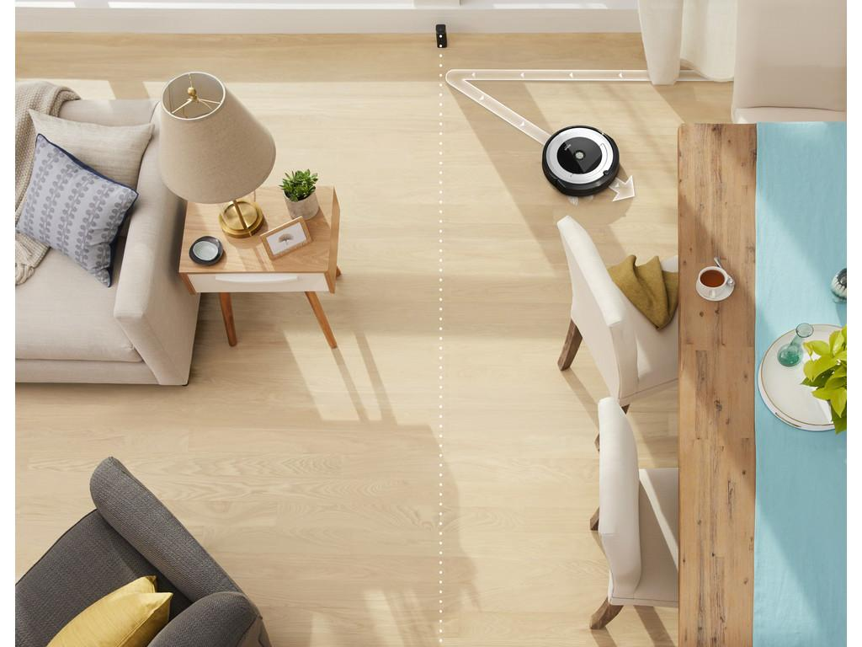
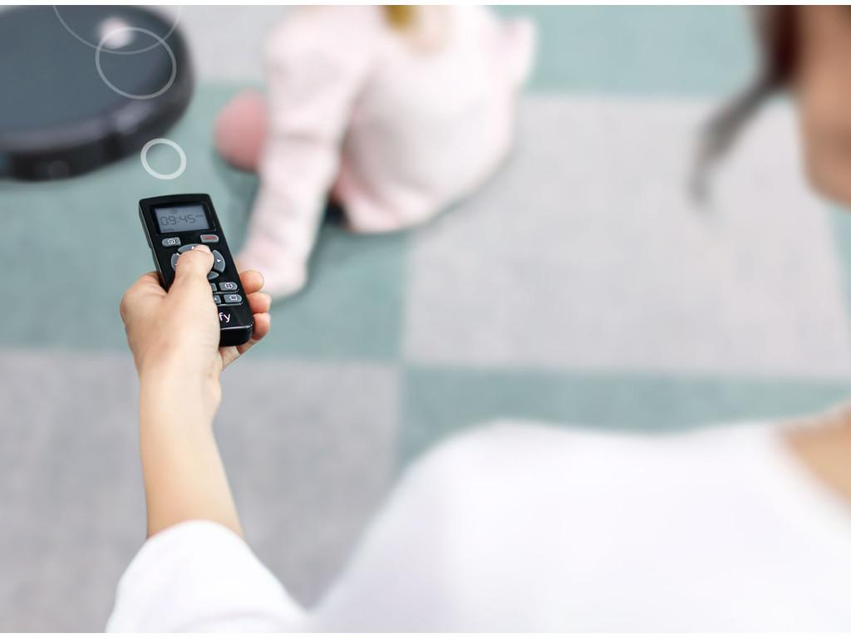
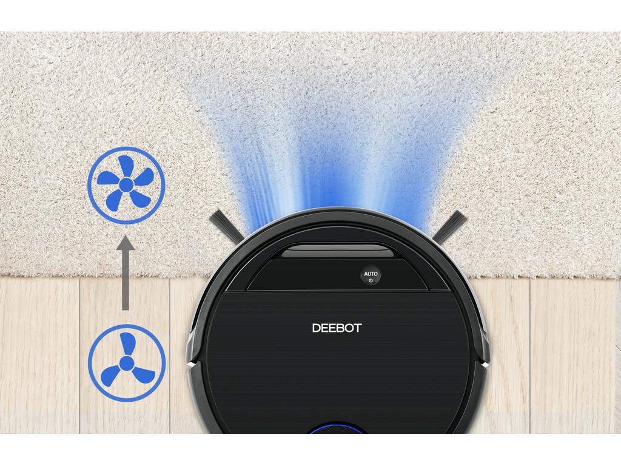
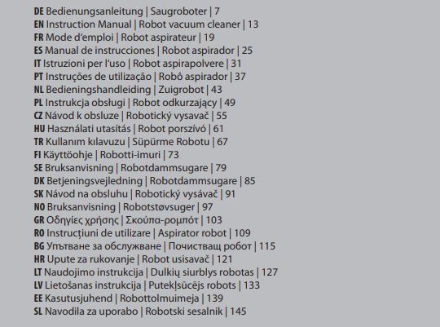
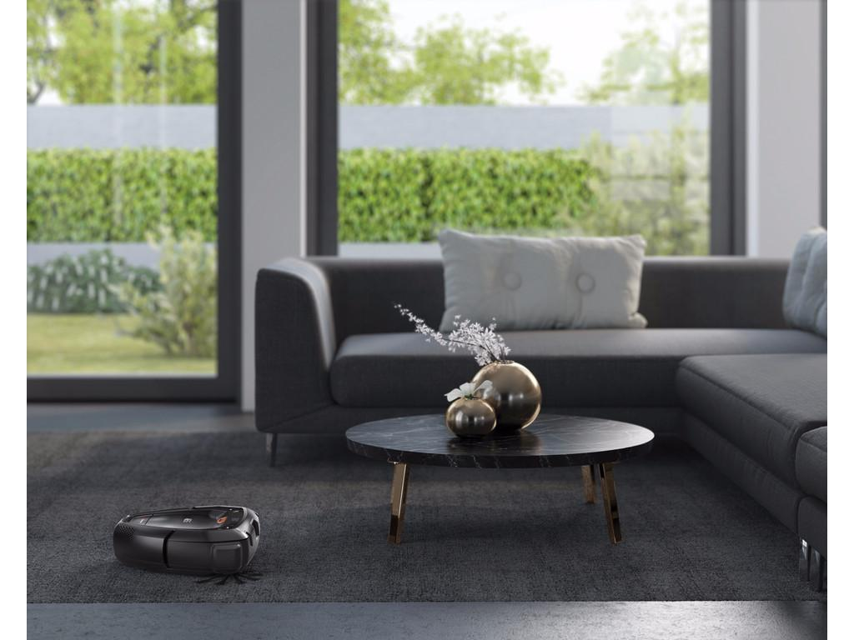
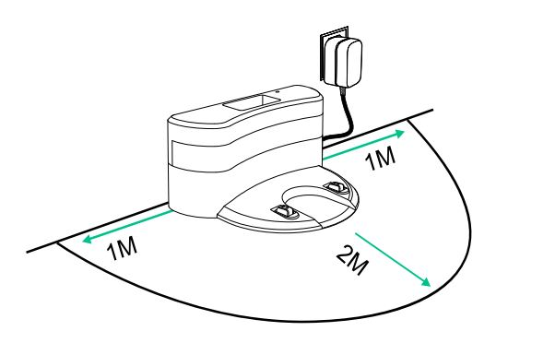
Aanleveren afbeeldingen

 | Coolblue zet het product niet live wanneer de must have images niet worden aangeleverd, of wanneer er geen akkoord is voor fotografie door Coolblue
 | Afbeeldingen dienen minimaal 1536 pixels breed of hoog te zijn en van het bestandsformaat .png
 | Coolblue realiseert een hogere conversie uplift wanneer de nice to have images worden aangeleverd

Must have |  | Top | Must have | Bottom | Must have | Accessory | Must have | Front
Product inclusief app (indien smart) |  |  | Onderkant |  | Alles in de doos |  | Voorkant
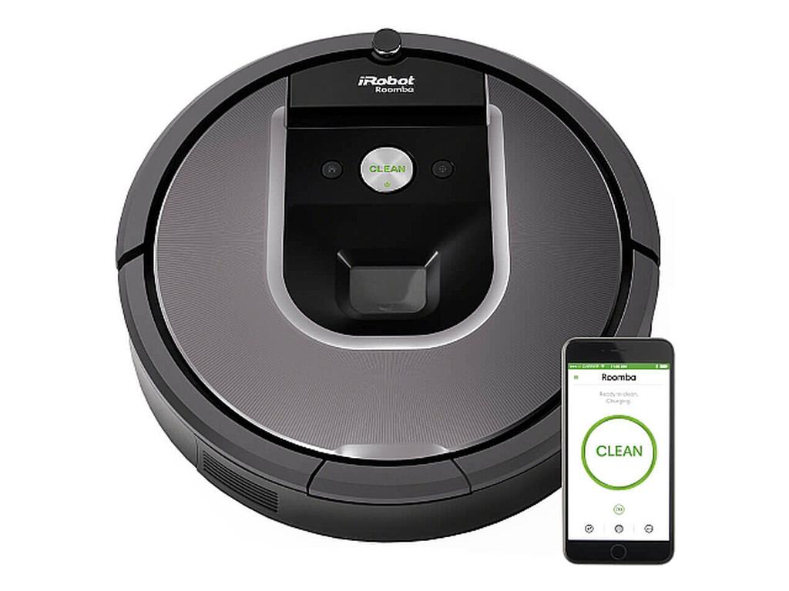 |  |  | 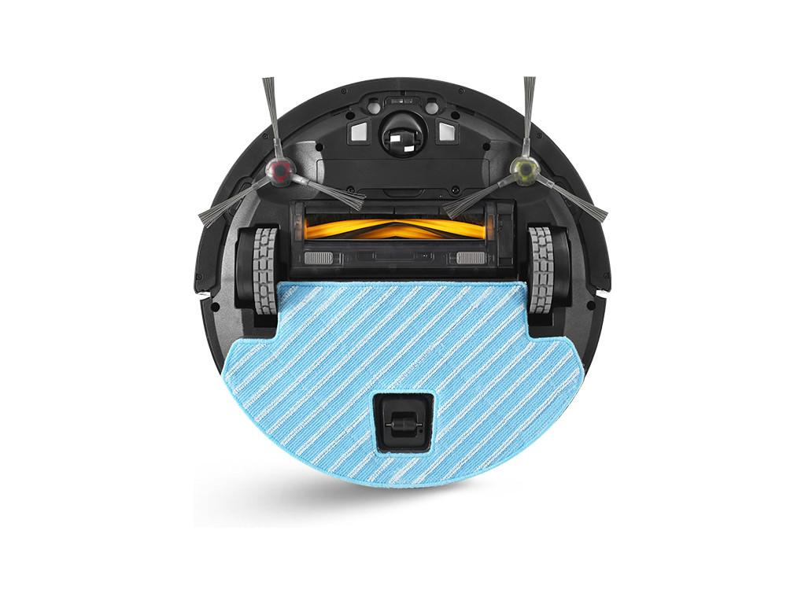 |  | 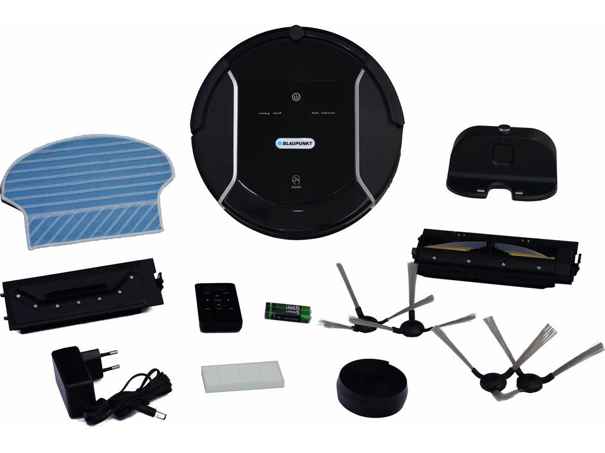 |  | 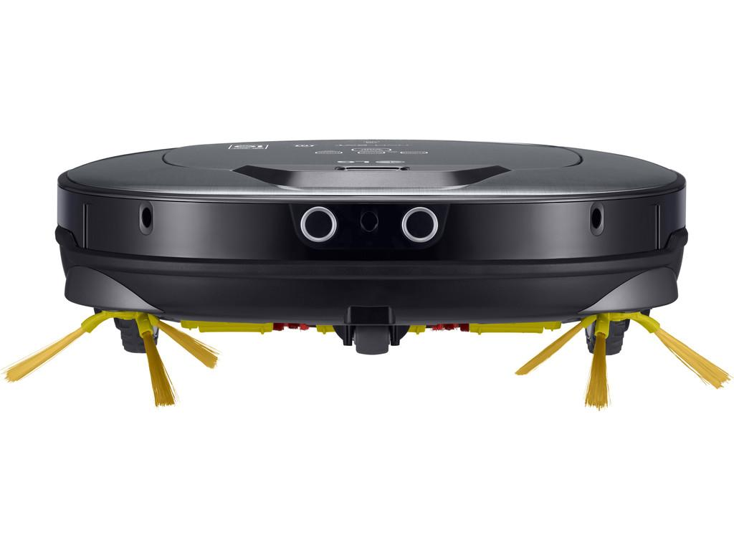

Must have |  | Detail | Nice to have | Product in use | Nice to have | Visual Manufacturer | Nice to have | Visual Manufacturer
Knoppen/display |  |  | Van de app indien aanwezig alle functies |  | Voice control Smart Home |  | Afgrondsensor
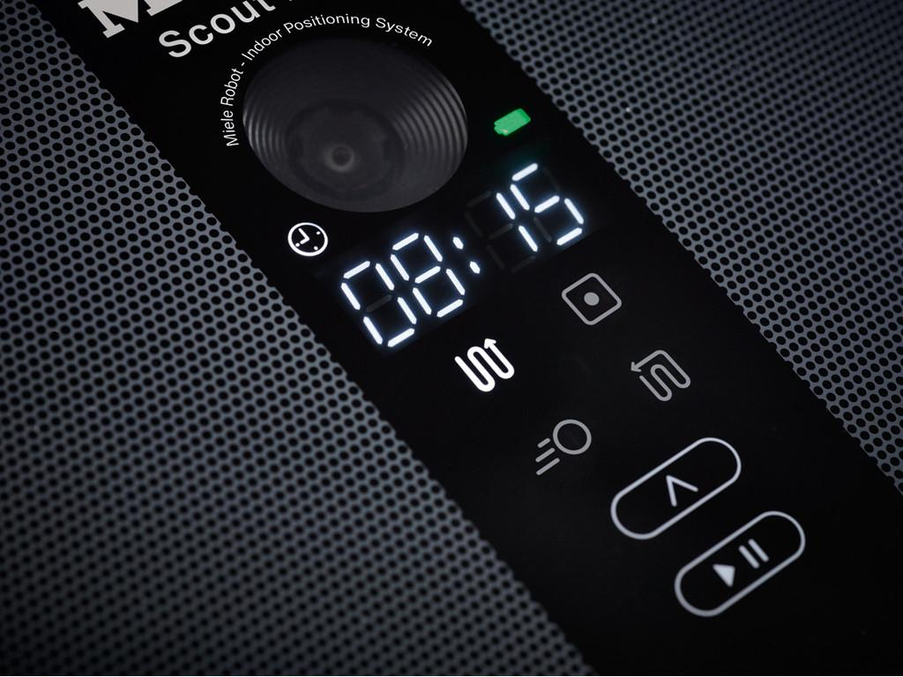 |  |  | 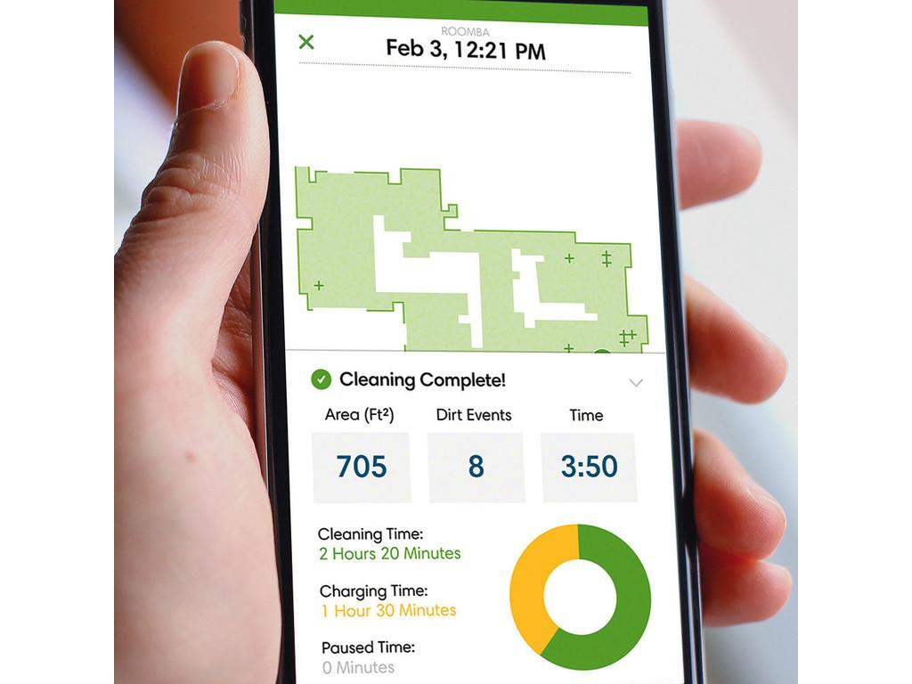 |  | 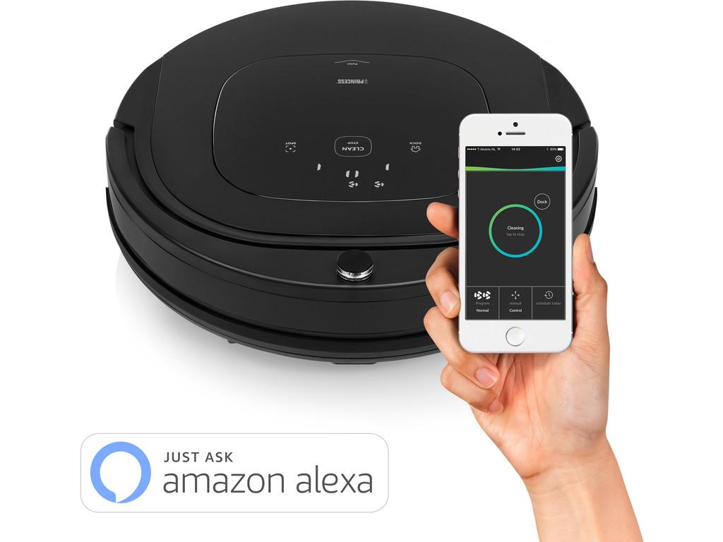 |  | 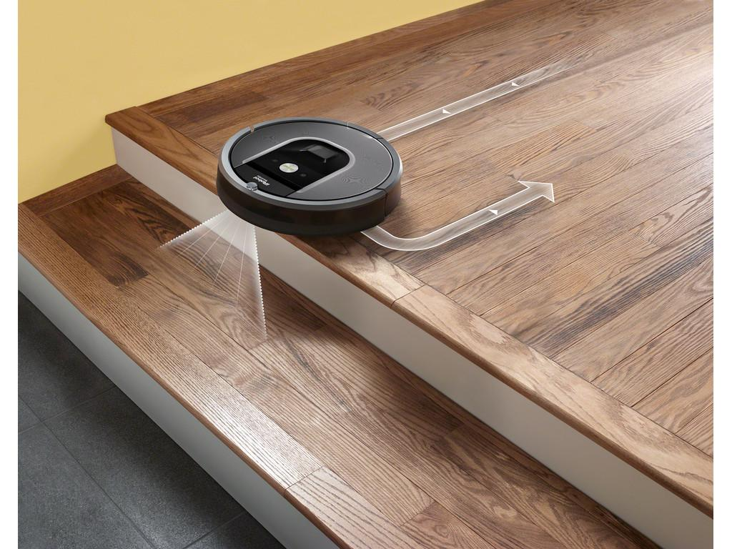

Nice to have |  | Visual Manufacturer | Nice to have | Visual Manufacturer | Nice to have | Visual Manufacturer | Nice to have | Visual Manufacturer
Schoonmaakroutes |  |  | Schoonmaakroutes |  | USP in gebruik (bijv. gebiedsafbakening) |  | USP in gebruik (bijv. gebiedsafbakening)
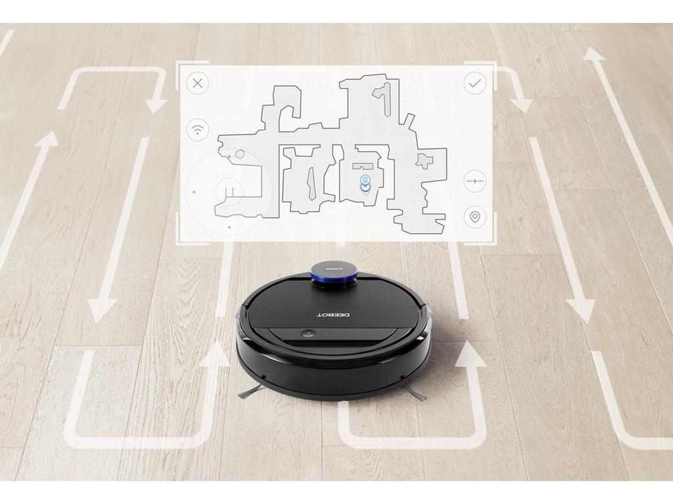 |  |  | 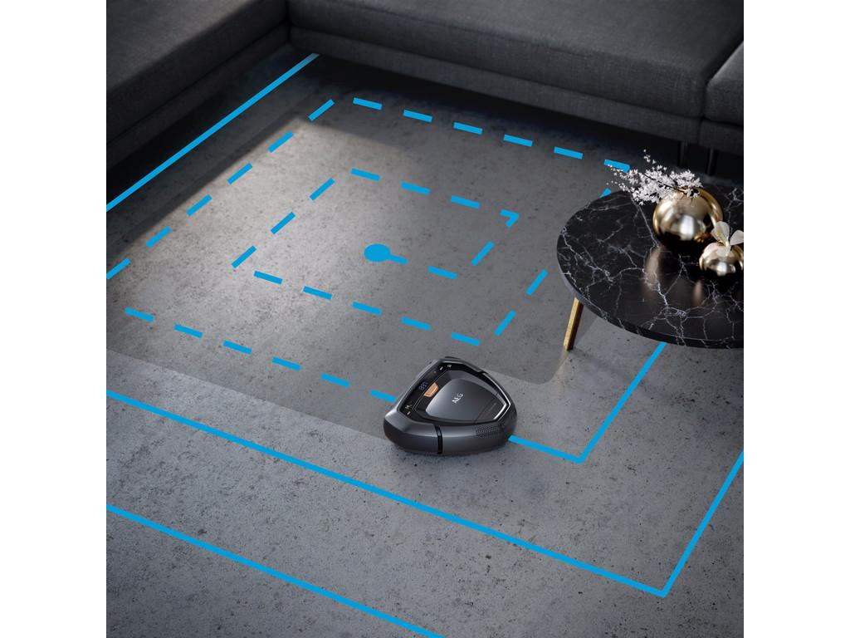 |  | 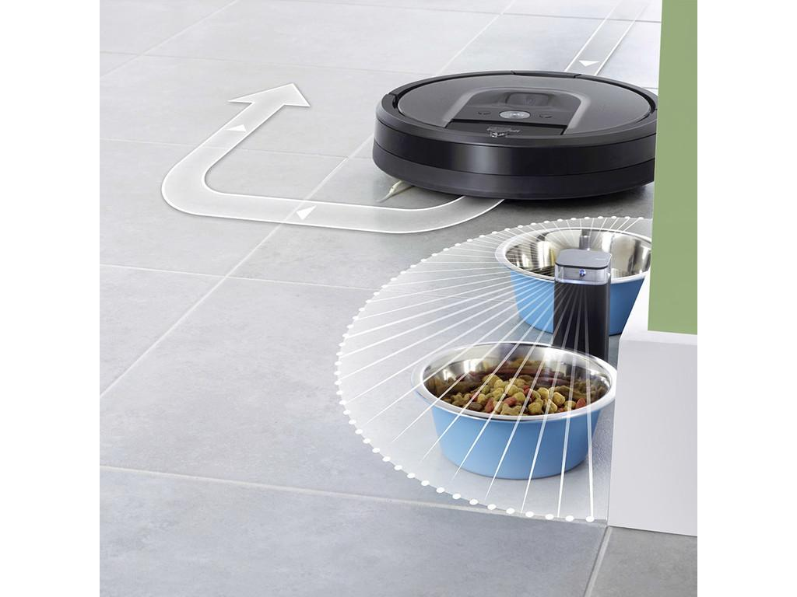

Nice to have |  | Product in use | Nice to have | Visual Manufacturer | Nice to have | Product in use | Nice to have | Visual Manufacturer
USP in gebruik (bijv. afstandsbediening) |  |  | USP in gebruik (bijv. automatische turbostand) |  | Sfeerbeeld |  | Plaatsing laadstation

